Orden de Compra
ORDEN DE COMPRA / PROVEEDOR
Cliente: BRENDA YOMARA
Fecha: 2026-10-08

Imagen | Código | Categoría | Talla/Medida | Cantidad | Precio Ind. USD | Precio Total USD
 | 543 | Anillos Pandora | 6 | 1 |  | 0
 | 542 | Anillos Pandora | 6 | 1 |  | 0
 | 541 | Anillos Pandora | 6 | 1 |  | 0
 | 510 | Anillos Pandora | 6 | 1 |  | 0
 | 115 | Anillos Pandora | 6 | 1 |  | 0
 | 110 | Anillos Pandora | 6 | 1 |  | 0
 | 109 | Anillos Pandora | 6 | 1 |  | 0
 | 308 | Collares Pandora | única | 1 |  | 0
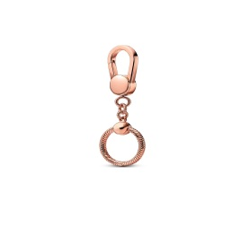 | 306 | Collares Pandora | única | 1 |  | 0
 | 350 | Aretes Pandora | única | 1 |  | 0
 | 349 | Aretes Pandora | única | 1 |  | 0
 |  | TOTALES: |  | 11 |  | 0

